Quick Response
QUICK RESPONSE PDCA
VIM Data
 |  | Valeo / Contact name [1] |  | PRODUCT (Designation + Ref) [2] |  |  |  |  |  | ORIGIN [3] |  |  |  | Which LLC was alreVWS-W13SAN3-2304-002 ? [21] |  |  |  | Supplier Incident Details
 |  | Robert Dziób Pawel Tabor Katarzyna Osielczak |  | Front wiper motor W000090852 Brushplate W000095163 |  |  |  |  |  | Warranty | X | Supplier |  | VWS-W13SAN3-2304-002 : Root cause: OCC:Missing of couterpart to ensure the right position of the coil NOT det:The welding on the extremity of the GND is included in the acceptation critéria Corrective Action: OCC:Implement a fixture to ensure that the coil is in the right position NOT detection: Update the work inspection by adding the control of this defect |  |  |  | Supplier Incident number | VWS-W21SKA1-2402-001
 |  |  |  |  |  |  |  |  |  | 0km Return |  | Logistic |  |  |  |  |  | Valeo SRM Incident number | VWS-W21SKA1-2402-001
 |  |  |  |  |  |  |  |  |  | Internal |  | Project |  |  |  |  |  | Date of Valeo notification | 2024-02-01
 |  |  |  |  |  |  |  |  |  |  |  | Safety |  |  |  |  |  | Opened date & Time | 01/02/2024 at 16h59

 | WHAT IS THE PROBLEM ? > Use 5W + 2H to know what is the Current Situation ? |  |  |  |  |  |  |  |  |  |  |  |  | Did you detect any VARIABILITY during sorting ? [22]
 | 5W2H |  |  |  |  |  | CHARACTERIZATION |  |  |  |  |  |  |  | Real data of the detected VARIABILITY...? ( please identify the involved standards ) | Standard issue?[28] | Deployment issue?[29] | Enforcement issue?[30] | Factor(s) to include in FTA Occ or FTA Non Det
 | WHAT happened? [4] | WINDSHIELD WIPERS MALFUNCTION, STOPPED WORKING WHILE DRIVING. BAD part: GND coil loose, incorrect welding Good part:.GND coil welded,correct welding Standard: GND coil welded, correct welding |  |  |  |  | What is the difference between good and bad parts? [11] |  |  | Standard: GND coil welded, correct welding BAD part: GND and coil are partially welded: material melt not fully released Good part:.GND coil welded,correct welding Pull out force = 50N min SPPC |  |  |  | 1/ ... in the MACHINE SETTINGS [23] | No detected variability | NO | NO | NO | NO

 | WHY is it a problem? [5] | Loose of function |  |  |  |  | Was part produced in the standard process? [12] |  |  | Theb part was produced in the standard process without any special event |  |  |  | 2/ ... in the OPERATIONS [24] | varialbilty detected Electrical welding operator didnt put the coil in the right position | YES | Yes | YES | Yes

 | WHEN detected [6] | Repair date : 2023-09-15 after 5134 km |  |  |  |  | When was it manufactured at Supplier? [13] |  |  | 2023-02-09
 |  |  |  |  |  |  |  |  |  |  |  |  |  | 3/ ... in the QUALITY CONTROLS [25] | varialbilty detected final visual control didn't detect the defect | YES | Yes | YES | The not welded coil not detected visually
 | WHO detected? [7] (name of operator) | Final Customer (end user) , |  |  |  |  | Who manufactured? [14] |  |  | Phase 130: electrical step: Hammami Zaineb --> level B Final Control1: Amal Riahi -> Level B Final Control1 : Berrazeg Wafa -> Level B

 | WHERE detected? [8] | Part is from the field (motor production date: 2023-03-06 mileage: 5134 km). Defect confirmed at Valeo 2024-01-22 |  |  |  |  | In which other application or processes product is used? [15] |  |  | W000097898 |  |  |  | 4/ ... in the RAW MATERIAL [26] | No detected variability | NO | NO | NO | NO

 | HOW detected? [9] | Visually during wiper motor usage. |  |  |  |  | Are we capturing the defect when reinjecting product in normal process? [16] |  |  | Electrical test : part not detected ( if part with contact between the leg of the choke & the GND --> the electrical test cannot detected the defect if the leg of the choke don't touch the GND --> the electrical test detect the defect) Final control: part was detected visualy due to the bad electrical welding between the coil and GND
 |  |  |  |  |  |  |  |  |  |  |  |  |  | 5/ ...in the PROJECT ACTIVITY [27] Category applicable until SOP + 6 Months | No detected variability | NO | NO | NO | NO
 | HOW MANY bad parts? [10] | 1 |  |  |  |  | Did a similar problem happen previously at customer or internally? [17] |  |  | VWS-W13SAN3-2304-002

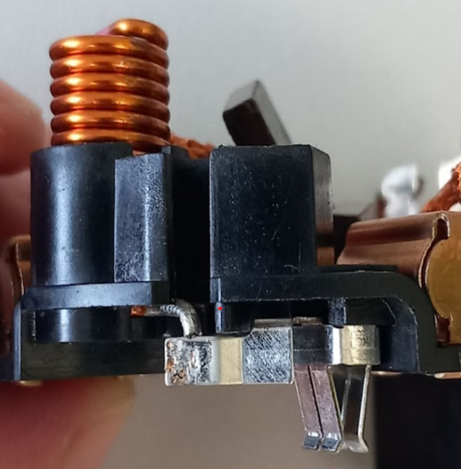
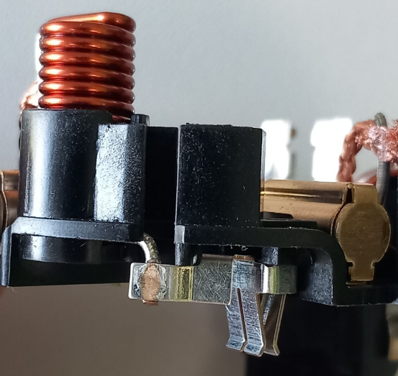
 | 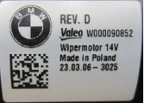 BAD PART [18] |  |  |  |  |  | 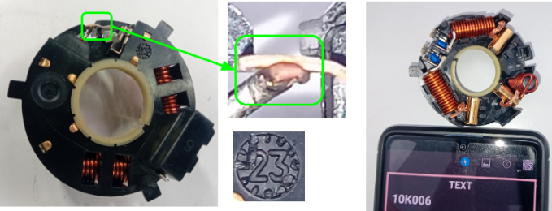 GOOD PART [19] |  |  |  |  |  |  | WHAT ARE THE IMMEDIATE COUNTERMEASURES (24 hours)?

 |  |  |  |  |  |  |  |  |  |  |  |  |  | 1. IMMEDIATE COUNTERMEASURES IN SUPPLIER PERIMETER ? [31] |  |  | WHO |  | DATE | WHERE

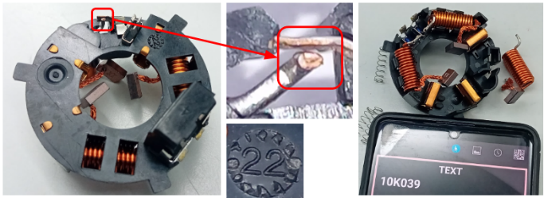
 |  |  |  |  |  |  |  |  |  |  |  |  |  | Display a quality alert related to issue and meeting with all the concerned operator |  |  | Abir Channoufi |  | 2024-01-29 | Avo plant

 |  |  |  |  |  |  |  |  |  |  |  |  |  | Check the effectiveness of the corrective actions of the previous claim, ---> All corrective actions were OK ( implemented on 15-05-2023 /VWS-W13SAN3-2304-002 : Valeo SLP) |  |  | Aymen Ghribi |  | 2024-01-29 | Avo plant

 |  |  |  |  |  |  |  |  |  |  |  |  |  | Internel sorting for all the related ref of all plant (visual check of welding aspect and position) |  |  | Abir Channoufi |  | 2024-01-29 | Avo plant

 |  |  |  |  |  |  |  |  |  |  |  |  |  | Inject a similair defect to test the effectivness of the sorting |  |  | Abir Channoufi |  | 2024-01-29 | Avo plant

 |  |  |  |  |  |  |  |  |  |  |  |  |  | 1) Validation of the final control by the yellow rabbit ( the same defect) 2) Daily audit by the quality technicien to be sure that the standard is respected |  |  | Abir Channoufi |  | 2024-01-29 | Avo plant
 | SORTING ACTIVITY to protect customer [20]
 |  |  |  |  |  |  |  |  |  |  |  |  |  | Check the pull off test results of the production date of the bad part (SPPC) |  |  | Abir Channoufi |  | 2024-02-05 | Avo plant

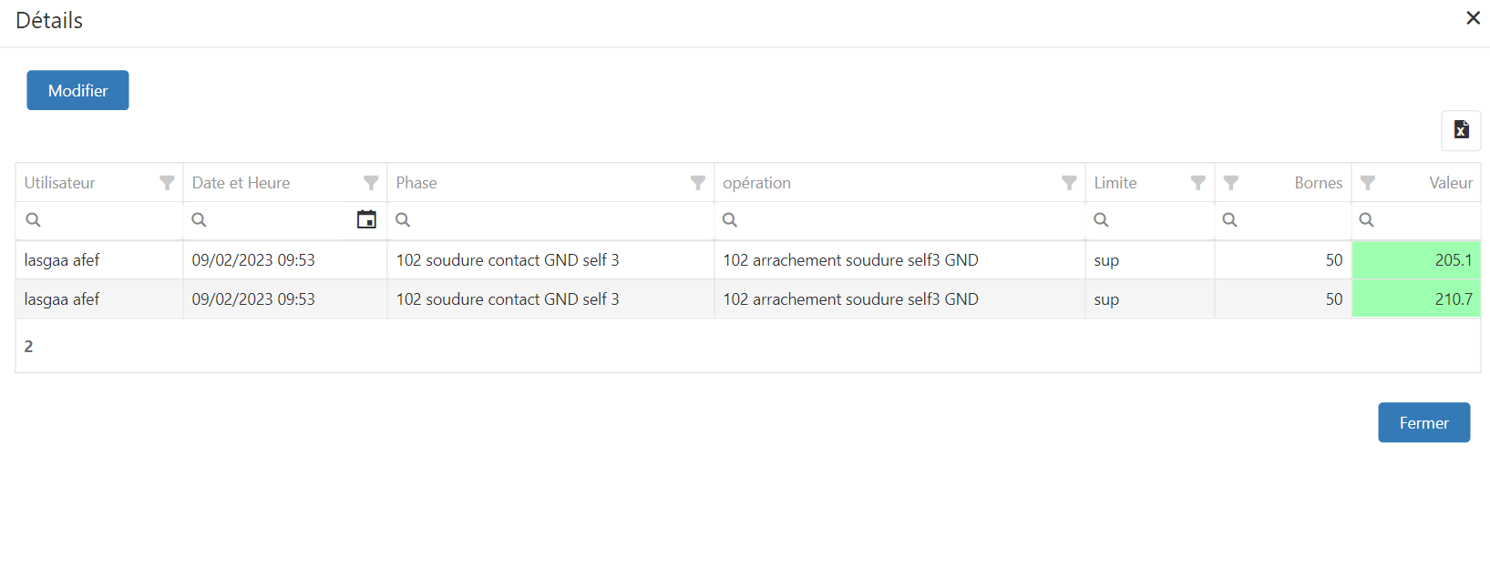
 |  |  | Nb. NG Parts | Nb. Sorted |  | PPM |  |  | Sorting date | WHO |  | Identification OK parts |  | 2. IMMEDIATE COUNTERMEASURES IN VALEO LINE ? [32] |  |  | WHO |  | DATE | WHERE
 | -Results of sorting in Valeo Customer plant |  |  |  | = | '----' |  | PPM
 | -Results of sorting in Valeo plant |  |  |  |  | '----' |  | PPM
 | -Results of sorting in Other Valeo plants |  |  |  |  | '----' |  | PPM
 | -Results of sorting in Transport |  |  |  | = | '----' |  | PPM
 | -Results of sorting in Valeo Logistics platform |  |  |  |  | '----' |  | PPM
 | -Results of sorting in Supplier Logistics platform |  |  |  | = | '----' |  | PPM
 | -Results of sorting in Supplier plant |  | 0 | 40000 | = | 0 |  | PPM | 2024-01-29 | ABIR C
 | -Results of sorting in after-sales stocks |  |  |  | = | '----' |  | PPM
 | TOTAL SORTING |  | 0 | 40000 | = | 0 |  | PPM

 | Production dates of sorted parts | From | To |  |  |  |  | First certified good shipment: |  |  | Label's Number |  | Date
 |  | 2024-01-29 | 2024-02-02 |  |  |  |  |  |  |  | 240129 240130 240131 240201 240202 |  | 29-01-2024 to 02-02-2024
 | Period of NG parts | Earliest NG part Date | Latest NG part Date |  |  |  |  |  |  |  | Identification OK parts / OK pallets

 | VALEO CAN DETECT THE DEFECT ON THE PRODUCTION LINE AT 100% (YES/NO) ? |  |  |  |  |  |  |  |  |  | If not, Supplier must set up a control at 100% on the Valeo line

Assign
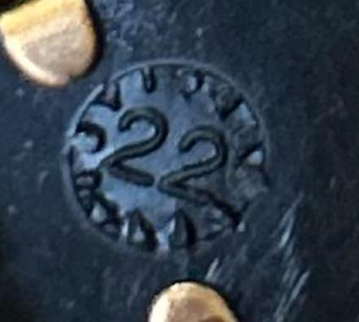
ASSIGNMENT / BREAKDOWN
N° | ASSIGNMENT [1] | RESULTS [2] | WHO [3] | Due date [4] | Done date [5]
1 | Check the effectiveness of the corrective action related to Valeo SLP plant claim on 04-04-2023 | The couterpart is already in place | Aymen G | 2024-01-29 | 2024-01-29
2 | Check the position of the coil terminal on the GND contact during the welding | The coil was slide completly bad there is a lack of welding intensity | Bilel B | 2024-02-05 | 2024-02-05
3 | Check the correct production date of the bad part | According the PPC timer, the bad part was produced on 09-02-2023 | Aymen G | 2024-02-03 | 2024-02-03
4 | Check the pull off test results on 09-02-2023 | Results: 201,5 N 210.7N | Aymen G | 2024-02-05 | 2024-02-05
5 | Check the Work instruction parameters | The parameters are installed directtly in the machine and are not acceceble only for Engineering team | Aymen G | 2024-02-08 | 2024-02-08
6 | Inject a yeelow Rabbit and check the if the final control Operataor can detect the lack of welding | The final control operator detected the bad part and rejected it ine the redbox | Aymen G | 2024-01-29 | 2024-01-29
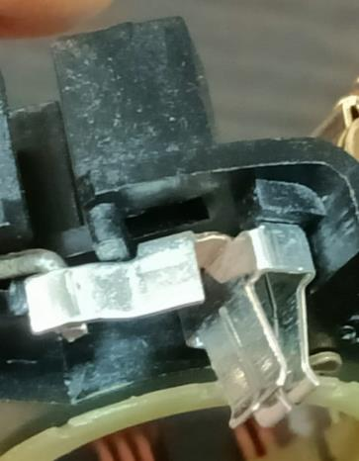
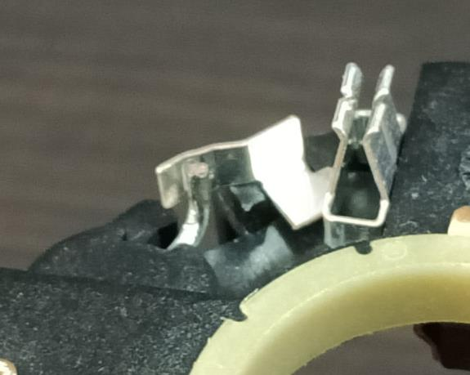
7 | Remove the redbox Inject yellow rabbit and observe the reaction mode of the operator and team leader | 1- In SOP at 06h00 We removed the couter part from the welding machine 2- We decreased the Intensity of th current to 3 KA 3- Bad part was reproduced and the operator detect the bad welding and alert the team leader which came and alert the maintenance and go to open QRQC | Aymen G | 2024-02-13 | 2024-02-14
8
9
10
11
12
13
14
15
16
17
18
19
20
21
22
23
24
25
26
27
28
29
30

Timeline
TIMELINE [1]

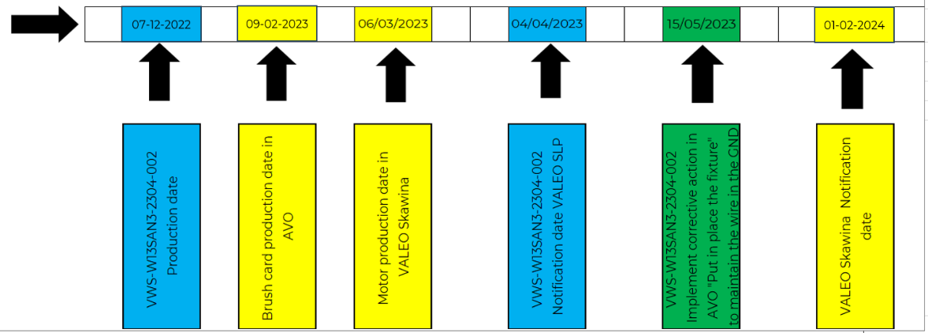
Week Number

 |  | E1 |  | E2 | E3 | E4 |  | First Defect detected @ Customer |  | Immediate Countermeasure #1 |  | Immediate Countermeasure #2 | Final Countermeasures after Check Act

 | EVENT (E) |  | WHAT HAPPENED? |  |  |  | When |  | Who |  | What is the Factor?
 | E1
 | E2
 | E3
 | E4

pull off test capability
 | CAPABILITY: |  |  |  | Welding coil/GND |  |  | V1.4
 | Nr of data items (30 min.) |  | 30 | Recording date |  | 2024-02-03
 | Nominal |  | 50.000 | Means |  | Pull off machine
 | Upper tolerance |  | 400.000 | Product / Reference |  | Welding coil/GND
 | Lower tolerance |  | 300.000 | Characteristics studied |  | Pull off
Part Description:

BAR CHART
 | Frequency observed | Normal theoretical law
128.9 | 0 | 0.00010754093295
141.35 | 0 | 0.0011493646879
153.8 | 0.033333333333 | 0.0084220445482
166.25 | 0.033333333333 | 0.03850458445
178.7 | 0.13333333333 | 0.11426892233
191.15 | 0.2 | 0.21748398853
203.6 | 0.2 | 0.26559902327
216.05 | 0.23333333333 | 0.20815893
228.5 | 0.13333333333 | 0.10467635091
240.95 | 0.033333333333 | 0.033756455784
253.4 | 0 | 0.006975331603
265.85 | 0 | 0.00092261985201
NORMALITY TEST
Type of test: | Kolmogorov-Smirnov
Level of risk: | alpha=5%
Number of values: | 30
Gap calculated | 0.08
 | <
Max gap accepted | 0.16

The characteristic studied follows a normal law

CAPABILITIES
Qty out of tol. estimated: | 0.0 | ppm

Cp | 3.64
Cpk | 3.58

FILM OF PRODUCTION
 | Lower tolerance | Upper tolerance | Pull off | Nominal
 | 0 | 400 | 200.3 | 50
 | 0 | 400 | 188.9 | 50
 | 0 | 400 | 199.3 | 50
 | 0 | 400 | 197.5 | 50
 | 0 | 400 | 204.4 | 50
 | 0 | 400 | 211.5 | 50
 | 0 | 400 | 199.4 | 50
 | 0 | 400 | 206.5 | 50
 | 0 | 400 | 204.5 | 50
 | 0 | 400 | 153.8 | 50
 | 0 | 400 | 189.4 | 50
 | 0 | 400 | 187.8 | 50
 | 0 | 400 | 173.4 | 50
 | 0 | 400 | 217.6 | 50
 | 0 | 400 | 185.6 | 50
 | 0 | 400 | 212.7 | 50
 | 0 | 400 | 228.5 | 50
 | 0 | 400 | 218.3 | 50
 | 0 | 400 | 164.5 | 50
 | 0 | 400 | 187 | 50
 | 0 | 400 | 176.8 | 50
 | 0 | 400 | 225.3 | 50
 | 0 | 400 | 187.5 | 50
 | 0 | 400 | 198.7 | 50
 | 0 | 400 | 201.3 | 50
 | 0 | 400 | 203.6 | 50
 | 0 | 400 | 215.3 | 50
 | 0 | 400 | 172.4 | 50
 | 0 | 400 | 173.4 | 50
 | 0 | 400 | 217.6 | 50
 | 0 | 400 |  | 50
 | 0 | 400 |  | 50
 | 0 | 400 |  | 50
 | 0 | 400 |  | 50
 | 0 | 400 |  | 50
 | 0 | 400 |  | 50
 | 0 | 400 |  | 50
 | 0 | 400 |  | 50
 | 0 | 400 |  | 50
 | 0 | 400 |  | 50
 | 0 | 400 |  | 50
 | 0 | 400 |  | 50
 | 0 | 400 |  | 50
 | 0 | 400 |  | 50
 | 0 | 400 |  | 50
 | 0 | 400 |  | 50
 | 0 | 400 |  | 50
 | 0 | 400 |  | 50
 | 0 | 400 |  | 50
 | 0 | 400 |  | 50
...

INDICATORS

Sample average: |  | 196.760 | Determined with alpha level of risk 5 %
Typical deviation sample Sn-1: |  | 18.338 | Framing of population averae: |  |  | 188.429 | < µ < | 205.091
Typical dev Rmoy./d2: |  | 19.712 | Frame of typical deviation of population: |  |  |  | s < | 23.281
Max values of sample: |  | 228.500 | Min values of sample: |  |  | 153.800

ACTIONS TO PERFORM

Recentring of average: |  | -146.760 | Capabilities after recentring |  | Cp | = | Cpk | 3.64

 |  |  | Share of parts out of tolerance after recentring: |  |  |  | 3.7 | %
 |  |  | => Alter process dispersion

FTA Occ & 5 Whys
FACTOR TREE ANALYSIS FOR OCCURRENCE Why the problem occurred ?

PROBLEM DESCRIPTION (Valeo view) [1]

4M [2] | FACTORS [3] | CONTROL POINT [4] |  | STANDARD [5] |  | FACTOR VALUE ON OK PARTS [6] | FACTOR VALUE ON BAD PARTS [7] | JUDGMENT |  |  | Potential Root Causes | 5 WHYs Physical > System > Managment actions [13]
 |  |  |  |  |  |  |  | Std OK [10] | Meet std [11] | Direct link [12]
 |  |  |  |  |  | Good Part / Situation taken as reference [8] ............................. | Bad Part / Situation taken as reference [9] .............................
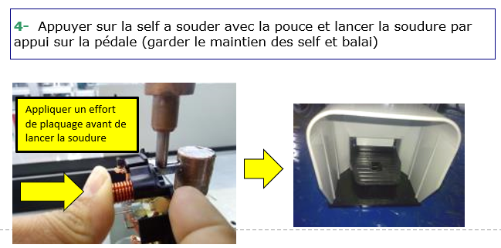
METHOD | Coil plating on the GND | Who ? | welding Operator | What is the standard value? | Put the choke in the right postion and push it to ensure that the coil arrive to the exteremity of the GND | The coil is properly pushed in the right position | The coil is not properly pushed in the right position | Y | N | Y | The coil is not properly pushed in the right position | 1st WHY | 2nd WHY | 3rd WHY | 4th WHY | 5th WHY
 |  | Does what ? | The operator push the coil to get the right position |  |  |  |  |  |  |  |  | The Fixation of the Coil is done by Random ( Depending of the operator force) | The Fixation of the coil is done manually | Missing of counterpart to ensure the right position of the coil | The Risk was under estimated in the PFMEA | The PFMEA was based on the experience feedback and the not the systemetic reduction of the human variability
 |  | When ? | before welding operation | Where is the standard? | Coil welding work station
 |  | Where ? | Welding Of the coil and GND operation
 |  | How ? | Manually | Standard Number and Index? | PS12.1-M4 ind. 2
 |  | How many parts/often ? | 100% of the parts
MAN | Operator Qualified on the welding process | Who ? | Welding Operator :4176 | What is the standard value? | Reach the Level B | Operator qualified with level B | Operator not qualified in level B | Y | Y | N |  | 1st WHY | 2nd WHY | 3rd WHY | 4th WHY | 5th WHY
 |  | Does what ? | The operator receive the necessary training
 |  | When ? | During the integration phase | Where is the standard? | Training evaluation reccord
 |  | Where ? | Welding workstation
 |  | How ? | With onjob Training | Standard Number and Index? | PS8-2-1-5 Ind8
 |  | How many parts/often ? | 100%
MACHINE | fixed welding parameters | Who ? | Welding Operator | What is the standard value? | Use the parameters according the workinstruction : PS12.1-M3 ind. 2 |  Conform parameters | Wrong parameters | Y | Y | N |  | 1st WHY | 2nd WHY | 3rd WHY | 4th WHY | 5th WHY
 |  | Does what ? | Use the conform parameters
 |  | When ? | During the welding operation | Where is the standard? | introduced in the machine
 |  | Where ? | automaticly
 |  | How ? | the operator select the right welding program and start to weld | Standard Number and Index? | PS12.1-M3 ind. 2
 |  | How many parts/often ? | 100%
MATERIAL | Lenght of the coil is conform | Who ? | Coil supplier | What is the standard value? | coil lenght =4,5mm +/-0,5 | 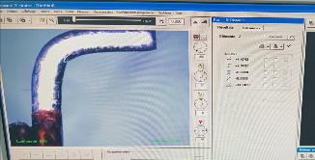 Coil lenght =[4mm-5mm] | Coil lenght<4mm | Y | Y | N |  | 1st WHY | 2nd WHY | 3rd WHY | 4th WHY | 5th WHY
 |  | Does what ? | Produce the coils with the right lenght
 |  | When ? | always | Where is the standard? | W000093615-Lev 03
 |  | Where ? | At the supplier Plant
 |  | How ? | automaticly | Standard Number and Index? | -
 |  | How many parts/often ? | 100%
MACHINE | Current intensity of the welding | Who ? | Electrical Welding machine | What is the standard value? | Current intensity =[3,8 KA-4,2KA] | Good part Current Intensity =4KA | Bad part: Current Intensity=3KA No melting between material to be welded | Y | N | Y | No Enought heating to melt the two materials copper and bruss :the leg of the chokes and the GND | 1st WHY | 2nd WHY | 3rd WHY | 4th WHY | 5th WHY
 |  | Does what ? | Inject the necessary current quantity into the electrod |  |  |  |  |  |  |  |  | Not enought current to ensure the heating | Low intensity value provided to the electrod | Micro shut down from the electrical network | Instability of the electrical network
 |  | When ? | During electrical welding | Where is the standard? | Work instruction
 |  | Where ? | Electrical Welding machine
 |  | How ? | automaticly | Standard Number and Index? | PS12.1-M3 ind. 2
 |  | Who ? |  | What is the standard value? |  |  |  |  |  |  |  | 1st WHY | 2nd WHY | 3rd WHY | 4th WHY | 5th WHY
 |  | Does what ?
 |  | When ? |  | Where is the standard?
 |  | Where ?
 |  | How ? |  | Standard Number and Index?
 |  | How many parts/often ?
 |  | Who ? |  | What is the standard value? |  |  |  |  |  |  |  | 1st WHY | 2nd WHY | 3rd WHY | 4th WHY | 5th WHY
 |  | Does what ?
 |  | When ? |  | Where is the standard?
 |  | Where ?
 |  | How ? |  | Standard Number and Index?
 |  | How many parts/often ?

Action plan & Genba review
ANALYSIS PDCA

REPRODUCE THE DEFECT
WHAT WAS DONE TO REPRODUCE THE CONCERN? [1] | 1- The operator didn't pushed completly the choke 2- The operator didn't maitain the choke by finguer during electrical welding
HOW WAS IT DONE? [2] | Manually
WHEN WAS IT DONE? [3] | 2023-04-19
WHAT WAS THE RESULT? [4] | 1- The welding was not performed between choke and GND 2- the Welding was not completly performed and missing of welding trace

ACTION PLAN FOR PERMANENT COUNTERMEASURES - OCCURRENCE
ROOT-CAUSE [5] | TECHNICAL / SYSTEMIC CORRECTIVE ACTION [6] | STANDARD NUMBER REVISION LEVEL [7] | WHO [8] | Due date [9] | Done date [10] | LLC Done? YES /NO [11] | Generalization to other lines / products / sites ? [12] | Are ALL users including their N+1 (Direct Manager) trained to use this STANDARD ? Yes / No [13] | Is there an ENFORCEMENT plan for the N+1 ( Direct manager ) to ensure the respect of this STANDARD ? Yes / No [14] | Genba Check OK / NOK? [15]
Missing of couterpart to ensure the right position of the coil | Implement a fixture to ensure that the coil is in the right position |  | Bilel Tabal | 2023-05-08 | 2023-05-08 | YES | Yes | YES | YES | OK

The PFMEA was based on the experience feedback and the not the systemetic reduction of the human variability | Update the FMEA Procedure in order to base on the systemtic variabilty Reduction as creteria for risk analysis |  | Karim Mnasri | 2023-05-15 | 2023-05-15 | NO | YES | YES | YES | OK

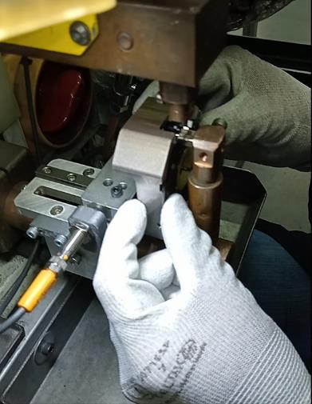
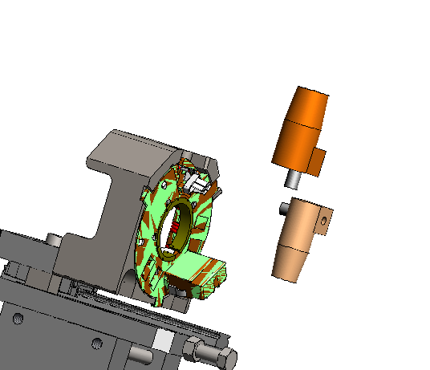
Micro shut down from the electrical network | Implement a Current intensity control i the welding machine to stop it if the intensity is out of Spec |  | Kamel M | 2023-05-15 | 2023-05-15 |  | YES

ACTION PLAN FOR PERMANENT COUNTERMEASURES - NON DETECTION
ROOT-CAUSE [5] | TECHNICAL / SYSTEMIC CORRECTIVE ACTION [6] | STANDARD NUMBER REVISION LEVEL [7] | WHO [8] | Due date [9] | Done date [10] | LLC Done? YES /NO [11] | Generalization to other lines / products / sites ? [12] | Are ALL users including their N+1 (Direct Manager) trained to use this STANDARD ? Yes / No [13] | Is there an ENFORCEMENT plan for the N+1 ( Direct manager ) to ensure the respect of this STANDARD ? Yes / No [14] | Genba Check OK / NOK? [15]
The welding on the extremity of the GND is included in the acceptation critéria | Update the control instruction to clarify the accpetance criteria and consider the welding on the GND extremity is a defect | PS12-M9 ind.8 | Aymen Ghribi | 2023-04-28 | 2023-04-28 | NO |  |  |  | OK

Many control points was assigned two one final controler | Split the control for 02 operators | PS12-M9 ind.8 | Aymen Ghribi | 2023-04-28 | 2023-04-28 | NO |  |  |  | OK

 | Review the Control Procedure to ensure that the cycle time should be evaluated every update further to internal and external incidents | C4.In.S3.8 | Karim Mnasri | 2023-05-02 | 2023-05-02 | YES
Controle methode was not splitted in 2 steps | Training of all final controller | Training n°xxxx | Aymen Ghribi | 2023-04-28 | 2023-04-28 | NO

The policy of the 1st bad part reaction mode was not mandatory | Update the standard and apply the stop of the reaction mode from 1st detection on the line |  | Karim Mnasri | 2023-09-01 | 2023-09-01 | YES

SQA Genba Check
 |  | Genba Check StEDE PDCA Genba Check Efficiency control StEDE3 workstation assesment

 | Supplier Name and Location |  |  | RSQ3 Genba Check activity
 | Audit date |  |  | SRM Incident Genba Check activity
 | Auditor name
STEP 1
STEP 2

 |  |  |  | StEDE PDCA Genba Check |  |  |  |  |  |  |  | EFFICIENCY CONTROL |  |  |  | StEDE3 Workstation assesment result

 |  |  |  |  |  |  |  |  |  |  |  | Number of parts since actions are in place
 | Incident number | Root cause | Nb | Action: What is the corrective or SYSTEMIC preventive action ? | Existence: Which STANDARD has been created or improved ? | Deployment: How were the users trained to use this STANDARD ( including their N+1 if not the trainer ) | Enforcement: What is the N+1 of the users doing to ensure the strict and continuous respect of this STANDARD ? | Action | Existence | Deployment | Enforcement | Produced | Bad parts |  | StEDE 3 Workstation assesment result
TECHNICAL / SYSTEMIC CORRECTIVE ACTION - OCCURANCE | VWS-W21SKA1-2402-001 | #REF! | 1 | #REF! | #REF! | #REF! | #REF!
 | Confirmed on Genba: Supplier / Valeo SQA: Y/N |  |  |  |  |  |  |  |  |  |  |  |  |  |  |  | ok | ok
 | VWS-W21SKA1-2402-001 | #REF! | 2 | #REF! | #REF! | #REF! | #REF! |  |  |  |  |  |  |  |  |  | nok | nok
 | Confirmed on Genba: Supplier / Valeo SQA: Y/N |  |  |  |  |  |  |  |  |  |  |  |  | StEDE 3 |  |  | conditional ok | conditional ok
 | VWS-W21SKA1-2402-001 | #REF! | 3 | #REF! | #REF! | #REF! | #REF!
 | Confirmed on Genba: Supplier / Valeo SQA: Y/N
 | VWS-W21SKA1-2402-001 | #REF! | 4 | #REF! | #REF! | #REF! | #REF!
 | Confirmed on Genba: Supplier / Valeo SQA: Y/N

TECHNICAL / SYSTEMIC CORRECTIVE ACTION - NON DETECTION | VWS-W21SKA1-2402-001 | #REF! | 5 | #REF! | #REF! | #REF! | #REF!
 | Confirmed on Genba: Supplier / Valeo SQA: Y/N |  |  |  |  |  |  |  |  |  |  |  |  |  |  |  | ok | ok
 | VWS-W21SKA1-2402-001 | #REF! | 6 | #REF! | #REF! | #REF! | #REF! |  |  |  |  |  |  |  |  |  | nok | nok
 | Confirmed on Genba: Supplier / Valeo SQA: Y/N |  |  |  |  |  |  |  |  |  |  |  |  |  |  |  | conditional ok | conditional ok
 | VWS-W21SKA1-2402-001 | #REF! | 7 | #REF! | #REF! | #REF! | #REF!
 | Confirmed on Genba: Supplier / Valeo SQA: Y/N
 | VWS-W21SKA1-2402-001 | #REF! | 8 | #REF! | #REF! | #REF! | #REF!
 | Confirmed on Genba: Supplier / Valeo SQA: Y/N

 |  |  |  |  |  |  |  |  |  |  |  |  |  | StEDE3 result (lowest score of cells above) | 0
 |  |  |  |  |  |  |  |  |  | Actions to be defined for "NOK" cells (above)
 |  |  |  | Actions plan for "No" answer to StEDE PDCA Genba check
 |  |  | Nb | Action | Action | Action | Action | Who | When | Done date
 |  | TECHNICAL / SYSTEMIC CORRECTIVE ACTION - OCCURANCE | 1

 |  |  | 2

 |  |  | 3

 |  |  | 4

 |  | TECHNICAL / SYSTEMIC CORRECTIVE ACTION - NON DETECTION | 5

 |  |  | 6

 |  |  | 7

 |  |  | 8

StEDE3 Matrix
 | StEDE3 Workstation Assessment v2.3
 |  |  |  |  |  |  | 0

Supplier :
Plant location :
Assessment date : |  |  | StEDE3 ASSESSMENT RESULT : |  |  |  | 0/ 9
Workstation assessed :
Assessor / Company
Setter :
Operator : |  |  |  |  |  |  | For supplier self assesment activity, column to be assessed by:
Step 1 : 360° Variability Hunting |  |  | Step 2 : StEDE3 Matrix |  |  |  | Direct Manager of the user |  | Manager from an other APU/Department
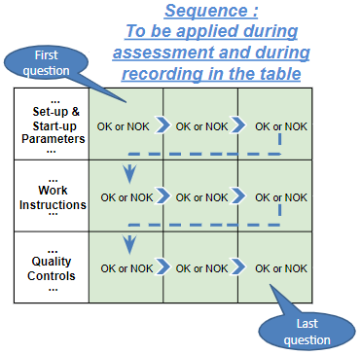
Silent Workstation observation for 10/15 min, to detect any potential Variability related to : - machine settings adjustment - operator activities - quality controls |  |  | StEDE3 Matrix Excellence Through Standards |  |  |  | EXISTING ? | DEPLOYED ? How were the users trained to apply this STANDARD ? ( including their Direct Manager if not the trainer ) | ENFORCED ? What is the Direct Manager of the users doing to ensure the strict and continuous EXECUTION of this STANDARD ?
 |  |  |  |  |  |  | Clear, Visible, Quantified, Doable. | Respected by users. Can be explained by users. | Audited by the Direct Manager on Genba at a frequency defined based on frequency of usage of standard.
 |  |  | For a given Process / Workstation : Are StANDARDS for… | … Set-up Parameters … |  | Parameters list, values and limits and necessary work instructions to set the machine/workstation up for production of the selected part number (to be compared with those used during the FDPR / IS) |  |  |  | 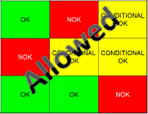
 |  |  |  | ... Work Instructions … |  | Instructions defining how to operate the station safely, to produce parts, and how to maintain the equipment. |  |  |  | 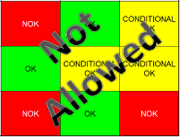
 |  |  |  | … Quality Controls … |  | Activities to control the quality of the operation or of the product after transformation to ensure only good parts are transferred to the next station |  |  |  | 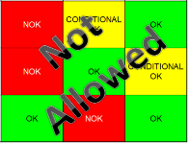

 | Conclusion :

Step 3 : Findings
StEDE3 Matrix Excellence Through Standards |  | EXISTING ? | DEPLOYED ? | ENFORCED ? |  | "Reduction of the variability in our processes, being production or administrative, is key to ensure the sustainability of any continuous improvement"
0 / 9 |  | Clear, Visible, Quantified, Doable. | Respected by users. Can be explained by users. | Audited by direct manager on Genba at a frequency defined based on frequency of usage of standard. | Category (Ex / Dep / Enf) | Findings and next steps |  |  | Owner | Date | Status | Is FMEA update required ? Yes / No | If "Yes", done date
For a given Process / Workstation : Are StANDARDS for… | ...Set-up Parameters … | 0 | 0 | 0 |  | Finding #1 : Next step :

 |  |  |  |  |  | Finding #2 : Next step :

 |  |  |  |  |  | Finding #3 : Next step :

 | ... Work Instructions … | 0 | 0 | 0 |  | Finding #1 : Next step :

 |  |  |  |  |  | Finding #2 : Next step :

 |  |  |  |  |  | Finding #3 : Next step :

 | ...Quality Controls … | 0 | 0 | 0 |  | Finding #1 : Next step :

 |  |  |  |  |  | Finding #2 : Next step :

 |  |  |  |  |  | Finding #3 : Next step :

 | VALEO signature |  |  |  |  |  | SUPPLIER signature

